Solicitud gráfica
 | Área: | Matemáticas |  |  | Fecha:
 | Grado: | 8 |  |  | 2016-03-28
 | Título del tema: | La estadistica |  |  | ¿Cuaderno de estudio o recurso? | Recurso
 | Editor: | Josue Malagon |  |  | Motor del recurso | M5A

 | Código guión o recurso: | MA_08_11_REC110 | ← Para determinar este código, visite la hoja de Ayuda
 |  |  |  |  | ESPECIFICACIÓN DE ARCHIVOS A ENTREGAR
Núm. | Archivo Shutterstock o ruta en web | Imagen para: | Tipo | Ubicación de la imagen en el recurso M5A | Nombre imagen SMALL | Tamaño imagen SMALL | Nombre imagen ZOOM | Tamaño imagen ZOOM | Descripción | Observaciones
IMG01 | ver observaciones | Recurso M5A | Ilustración | Contenido | MA_08_11_REC110_IMG01n.png | 286 x 286 px | MA_08_11_REC110_IMG01a.png | 500 x 500 px | HISTOGRAMA DE LA ESTATURA DE LOS ESTUDIANTES DE 8A, agregar título: Talla en centímetros | 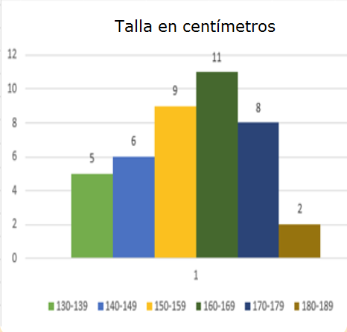
IMG02 | ver observaciones | Recurso M5A | Ilustración | Contenido | MA_08_11_REC110_IMG02n.png | 286 x 286 px | MA_08_11_REC110_IMG02a.png | 500 x 500 px | Es la misma imagen 1 pero se utiliza en dos ejercicios, pro eso debe tener nombre distinto
IMG03 | ver observaciones | Recurso M5A | Ilustración | Contenido | MA_08_11_REC110_IMG03n.png | 286 x 286 px | MA_08_11_REC110_IMG03a.png | 500 x 500 px | Ejercicio de clientes morosos, agregar el título que se indica, los números tienen espacio y no punto en las unidades de mil | 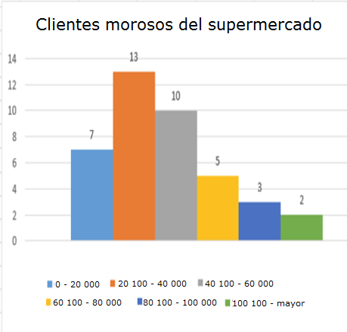
IMG04 | ver observaciones | Recurso M5A | Ilustración | Contenido | MA_08_11_REC110_IMG04n.png | 286 x 286 px | MA_08_11_REC110_IMG04a.png | 500 x 500 px | Es la misma imagen 3 pero se utiliza dos veces
IMG05 | ver observaciones | Recurso M5A | Ilustración | Contenido | MA_08_11_REC110_IMG05n.png | 286 x 286 px | MA_08_11_REC110_IMG05a.png | 500 x 500 px | Agregar título que se indica: Edad de las mujeres que utilizan maquillaje | 